-------
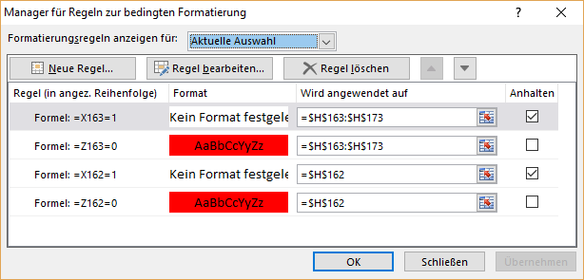

R
 |  | Verein | ….. | 00

Rechnung
Die Rechnung kommt später per Mail.
LG Bettina
JUGENDTURNTAGE MÄDCHEN |  |  | in Löhningen
Sonntag 14. Juni 2020

Liebe Kassierin / Lieber Kassier
Gemäss Eurer Anmeldung stellen wir Euch folgende Rechnung

Anzahl | Bezeichnung |  | Preis / Einheit | Betrag
0 | Startgeld: | pro Turner (inkl. Pin) | Fr. 14.00 | Fr. 0.00
0 | Verbandsabgaben: | pro Turner | Fr. 3.00 | Fr. 0.00
0 | zusätzliche Pin: | pro zusätzliche Pin | Fr. 2.50 | Fr. 0.00
0 | Verpflegung: | Verpflegung Hotdog Getränk und Dessert (Teilnehmer) | Fr. 6.00 | Fr. 0.00
0 |  | Verpflegung VEGI-Hotdog Getränk und Dessert (Teilnehmer) | Fr. 6.00 | Fr. 0.00
0 |  | Verpflegung Wurst, Brot + Getränk (Leiter / Hilfskampfrichter) | Fr. 6.00 | Fr. 0.00
1 | *Haftgeld: | pro Riege | Fr. 100.00 | Fr. 100.00
 | TOTAL |  |  | Fr. 100.00

Bitte überweist den Totalbetrag bis spätestens 31. Mai 2020 auf das nachstehende Konto. Besten Dank

Konto
BS Bank Schaffhausen, 8215 Hallau
IBAN CH89 0685 8218 0579 2090 2
Konto lautend auf Turnverein Löhningen, Jugendturntag

Bei allfälligen Fragen stehe ich euch gerne zur Verfügung.

Freundliche Grüsse
Bettina Bührer
Wettkampfleitung Jugendturntage

